プレイヤー選択画面
イメージ
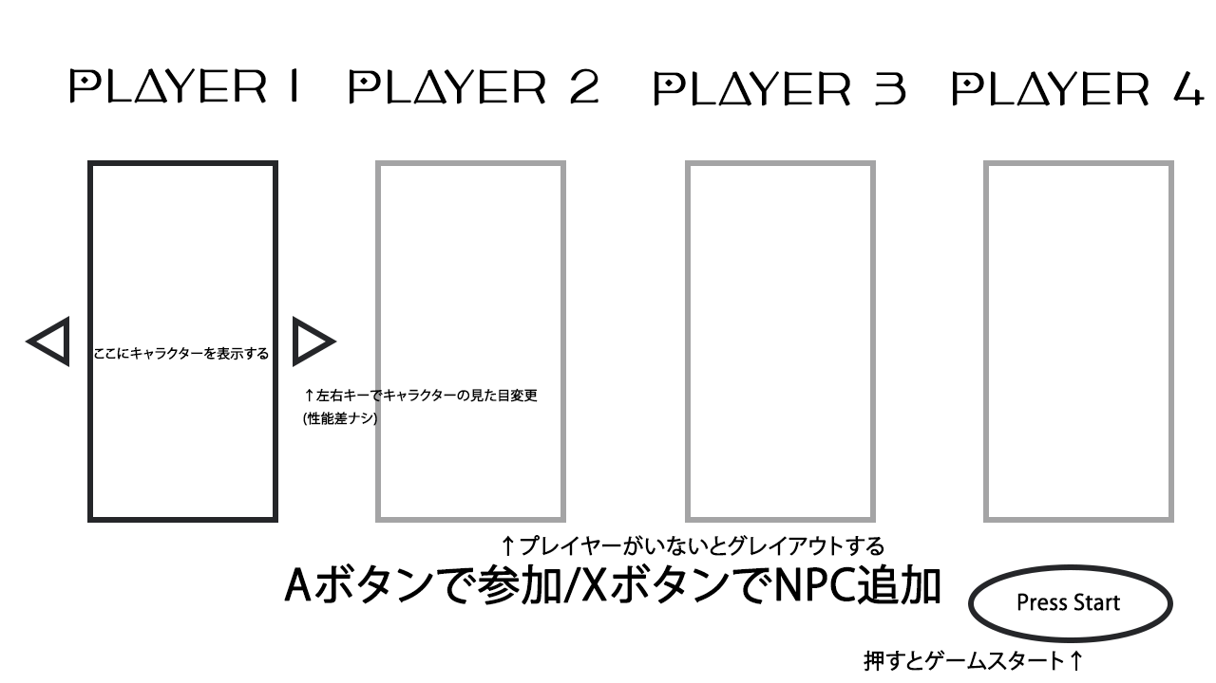

見た目変更で鉄球部分の見た目も変えられる

ゲームパート
イメージ
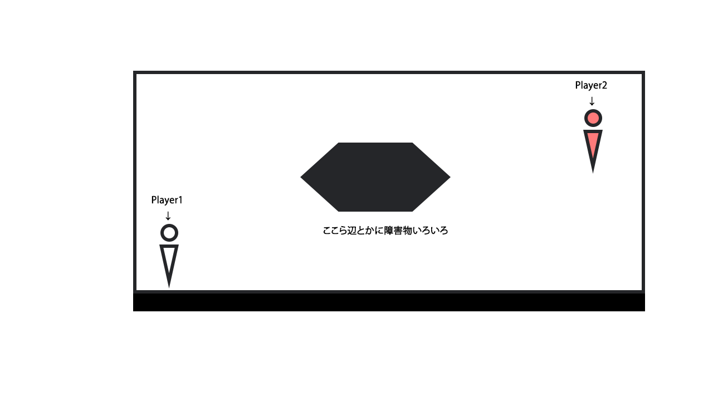
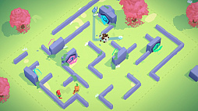

見下ろし視点で戦う感じ、ブーメランヒューを参考に

ステージにあるオブジェクト
木やひびの入った岩、ツボや脆い壁などの破壊可能なオブジェクトと、破壊不可能の硬質なオブジェクトに二分

リザルト
イメージ
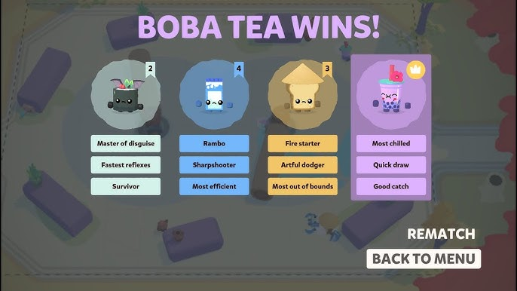

ランキングと称号を表示する。具体的なスコアを併記するかは追って決めるとする

モーニングスターについて
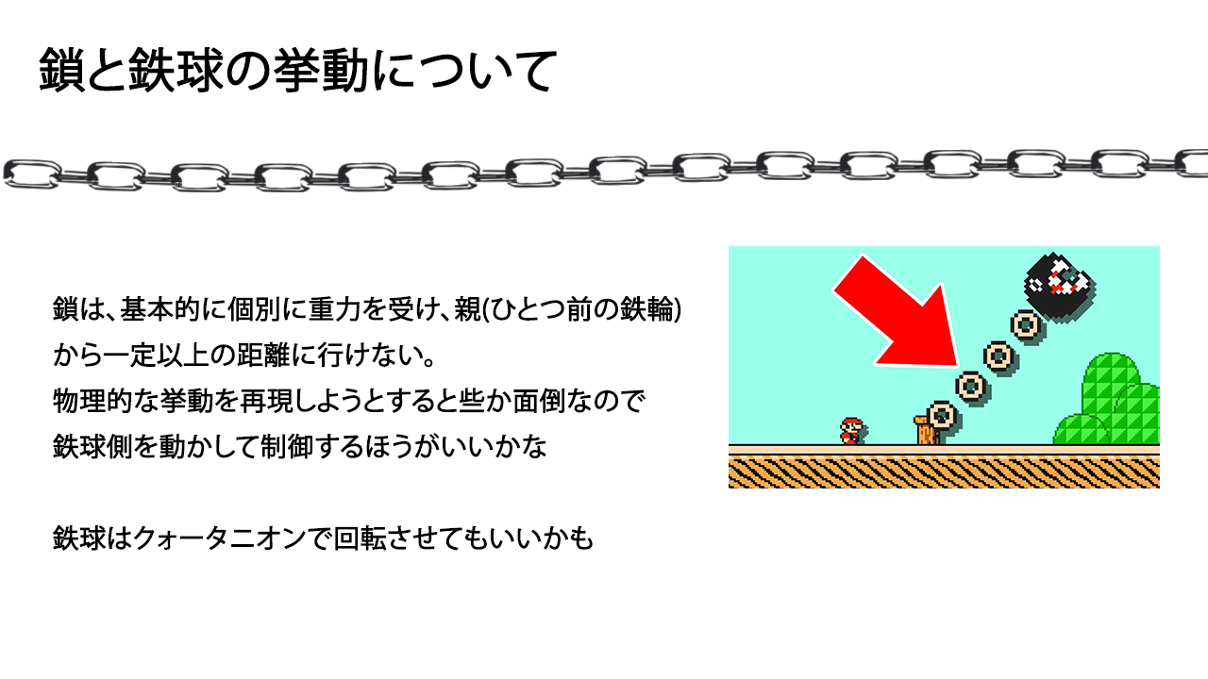
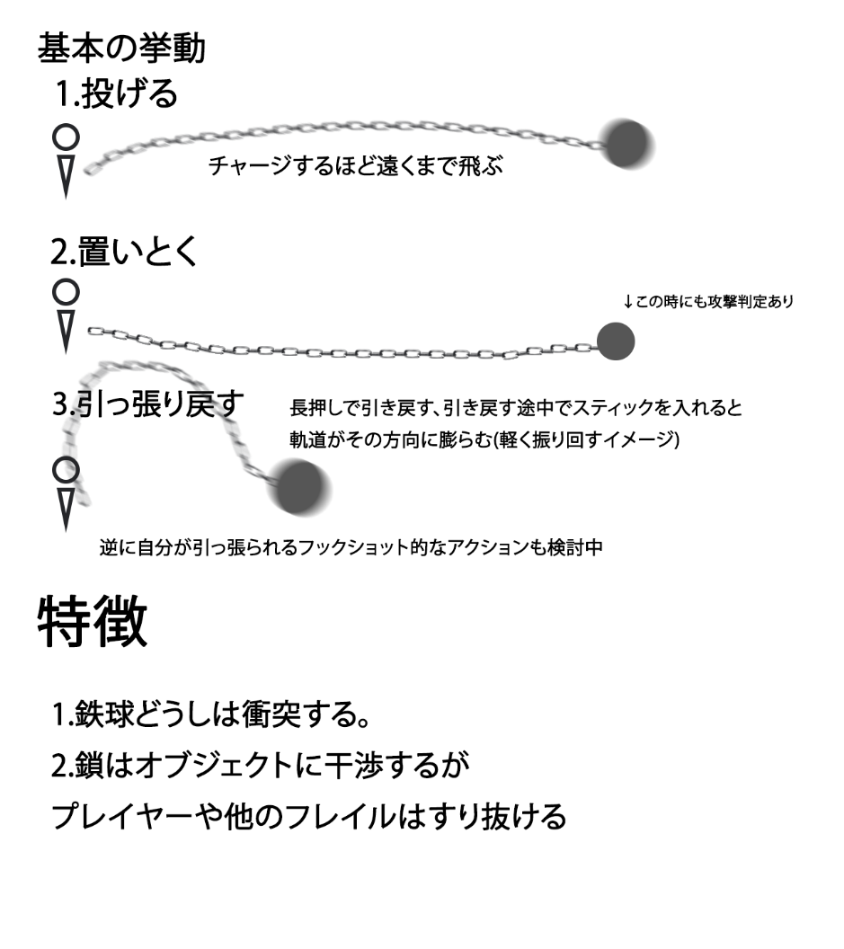

ほしい要素
鎖の当たり判定(ある程度簡単なもので)
振り回せるような軌道計算

